Revisión Vehicular
UNIVERSIDAD POLITÉCNICA DE TULANCINGO
DIRECCIÓN DE RECURSOS MATERIALES Y SERVICIOS GENERALES
DEPARTAMENTO DE CONTROL VEHICULAR
SOLICITUD DE VEHICULO (FR-SAD-040 / REV. 02 MOD 2017)

VEHICULO:_______________ PLACAS:_______________ MARCA:_______________
FECHA: | ________________ |  |  |  |  | ÁREA SOLICITANTE: | ______________________________________

NOMBRE DEL USUARIO: |  | __________________________________________________

No. DE LICENCIA: |  | ___________________________ |  |  |  |  |  | FOLIO No. |  | ___________

LUGAR DE LA COMISIÓN: |  | ____________________________ |  |  |  | KILOMETRAJE ESTIMADO: |  | ________________________

ACTIVIDADES: |  | __________________________________________________________________________________________

HORA DE SALIDA: |  | _____________________ |  |  |  | FECHA Y HORA DE ENTREGA: |  |  | __________________
KILOMETRAJE INICIAL: |  | _____________________ |  |  |  | KILOMETRAJE FINAL: |  |  | __________________
KILOMETRAJE RECORRIDO: |  | _____________________

INFORMACIÓN DEL EQUIPAMIENTO DEL VEHÍCULO:

LIMPIEZA EXTERIOR: |  | S | L |  |  | REFACCIÓN: | SI | NO | MARCA: | ___________________

LIMPIEZA INTERIOR: |  | S | L |  |  | GATO HIDRÁULICO: | SI | NO | MARCA: | ___________________

LLAVE DE CRUZ: |  | SI | NO | MARCA: ____________ |  | KIT DE HERRAMIENTA: | SI | NO | MARCA: | ___________________

SEÑALAMIENTOS: |  | SI | NO | MARCA: ____________ |  | NEUMÁTICOS MARCA: |  | _____________________________

TAPONES: |  | SI | NO | MARCA: ____________ |  | BATERÍA MARCA: |  | _____________________________

INFORMACIÓN DEL FUNCIONAMIENTO DEL VEHÍCULO:

¿FUNCIONAN LAS LUCES? |  | SI | NO | DETALLAR AVERÍA: | ____________________________________________________________

¿FUNCIONAN LIMPIAPARABRISAS? |  | SI | NO | DETALLAR AVERÍA: | ____________________________________________________________

¿CRISTALES Y/O ESPEJOS ROTOS? |  | SI | NO | ESPECIFICAR: | ____________________________________________________________

¿NEUMÁTICOS EN BUEN ESTADO? |  | SI | NO | ESPECIFICAR: | ____________________________________________________________

NIVEL DE COMBUSTIBLE:
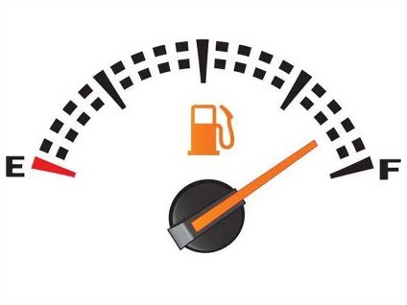

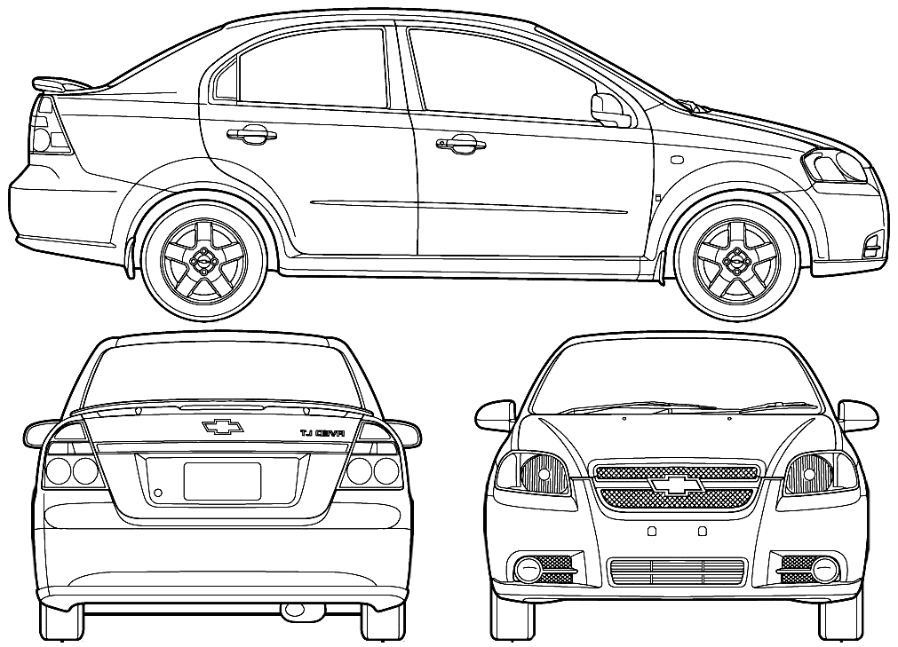

OBSERVACIONES:

___________________________
____________________________
____________________________
____________________________
___________________________
___________________________
___________________________
___________________________

¿PÓLIZA DE SEGURO VIGENTE? |  | SI | NO

¿TARJ. DE CIRCULACIÓN VIGENTE? |  | SI | NO

¿VERIFICACIÓN VIGENTE? |  | SI | NO

Vo. Bo. |  |  |  | AUTORIZÓ |  |  |  |  | RECIBE DE CONFORMIDAD

_____________________________ |  |  |  | _________________________________ |  |  |  |  | ______________________________
LIC. CITLALY SALINAS RUGERIO |  |  |  | ING. ARTURO MENESES ÁNGELES |  |  |  |  | USUARIO
Departamento de Control Vehicular. |  |  |  | Director de Recursos Materiales y Servicios Generales.

